宗地位置图
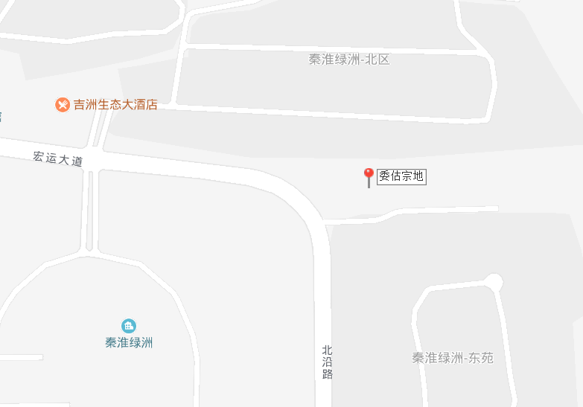

新案例
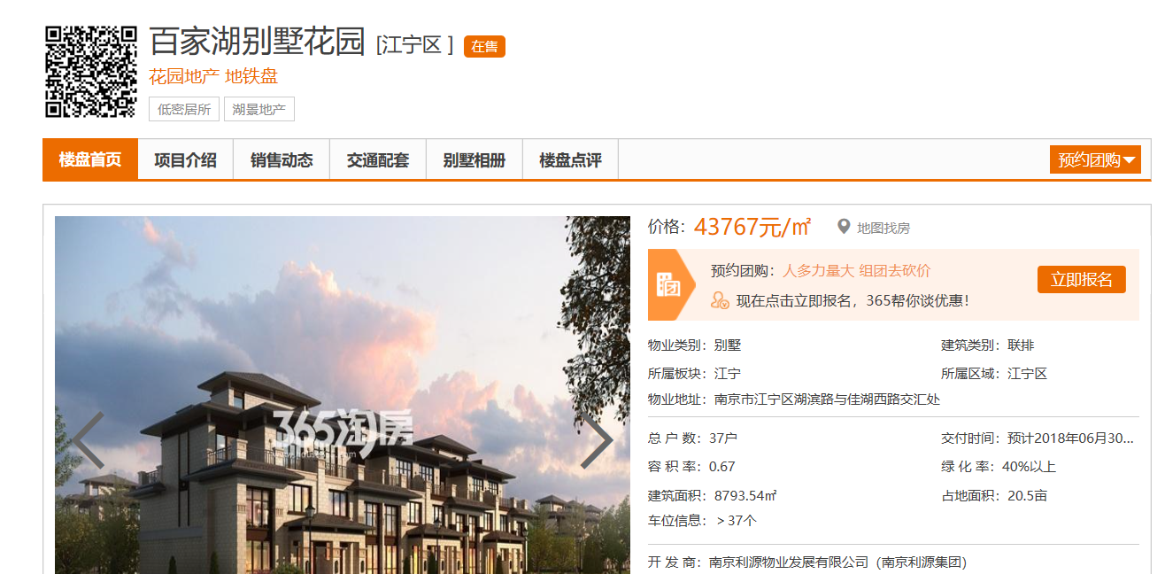
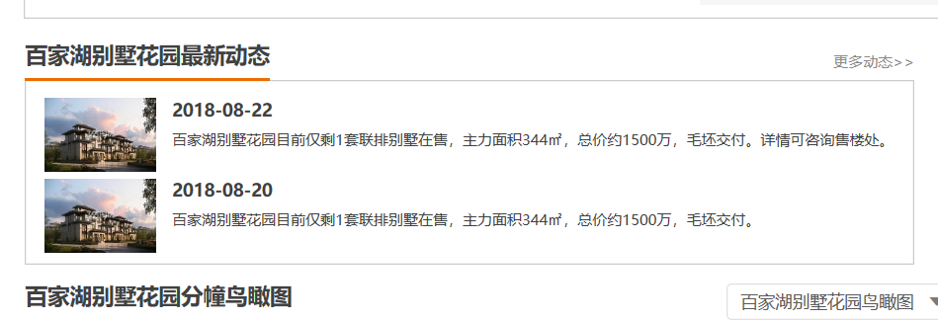
http://newhouse.nj.house365.com/wukuanglanyuefangshan/intro/
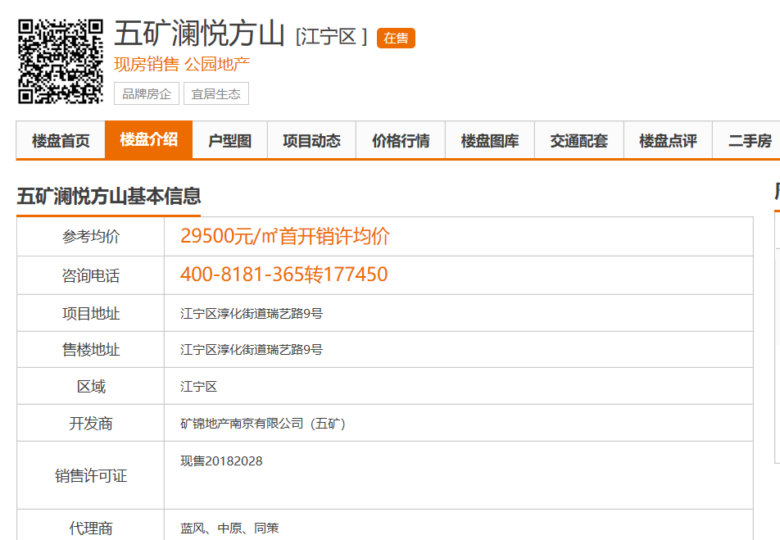
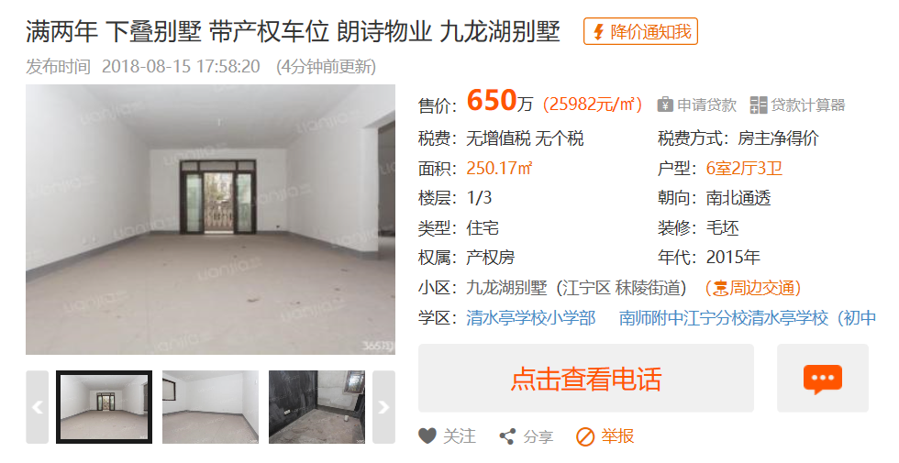


http://newhouse.nj.house365.com/yanzitai/sellinfo/

 |  | 面积（赠送） | 总价 | 单价（万/平）
 | 下叠毛坯 | 300（200） | 1300 | 4.3
 | 上叠毛坯 | 300（150） | 1100 | 3.7

 | 工抵房上毛坯 | 300(150) | 990 | 3.3

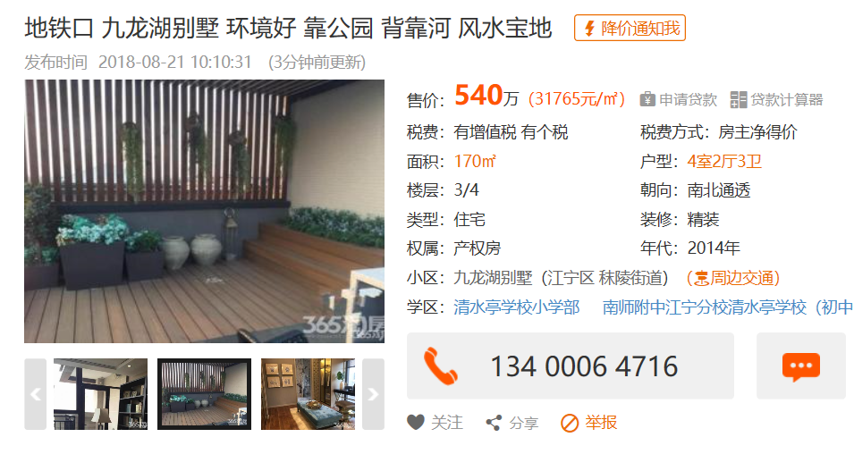
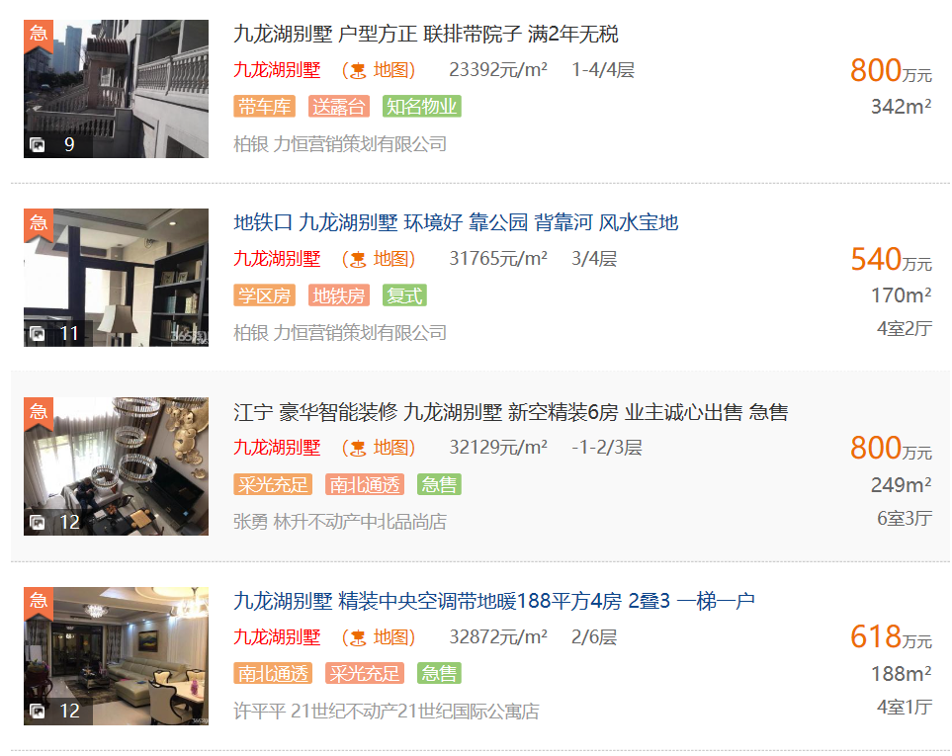

 | 电话中介13400064716
 | 九龙湖别墅 |  |  | 单价
毛坯 | -1—2层 | 257 | 650万 | 2.53
 | -1—1层 | 172 | 460万 | 2.67

规费文件
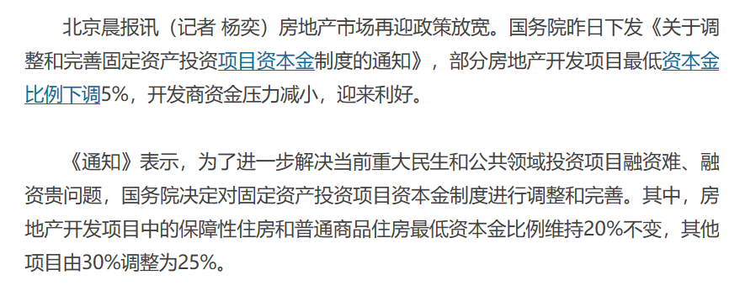

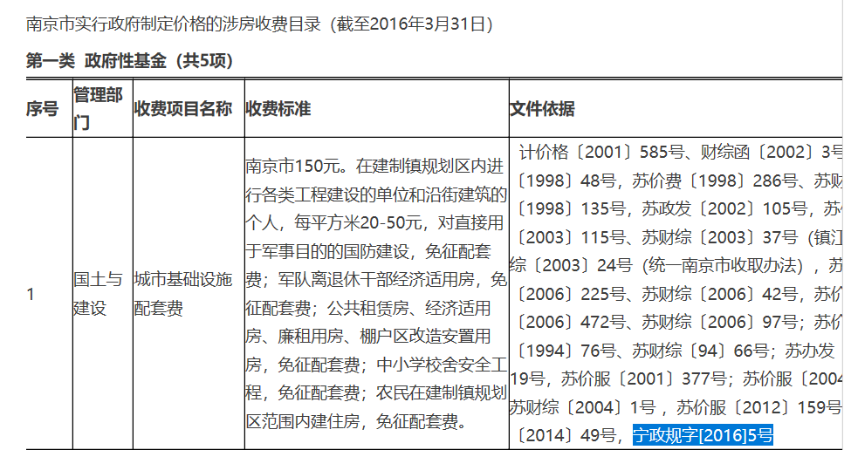

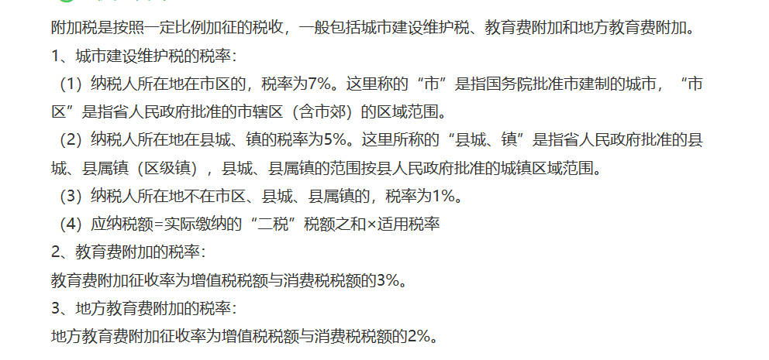

人防工程
http://www.njrgrj.com/news/show-347.html

